概要
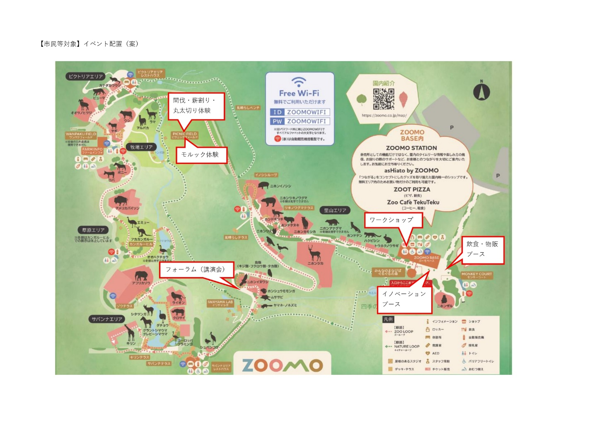
1. 出展希望日及び時間帯
→２日間のフル出展
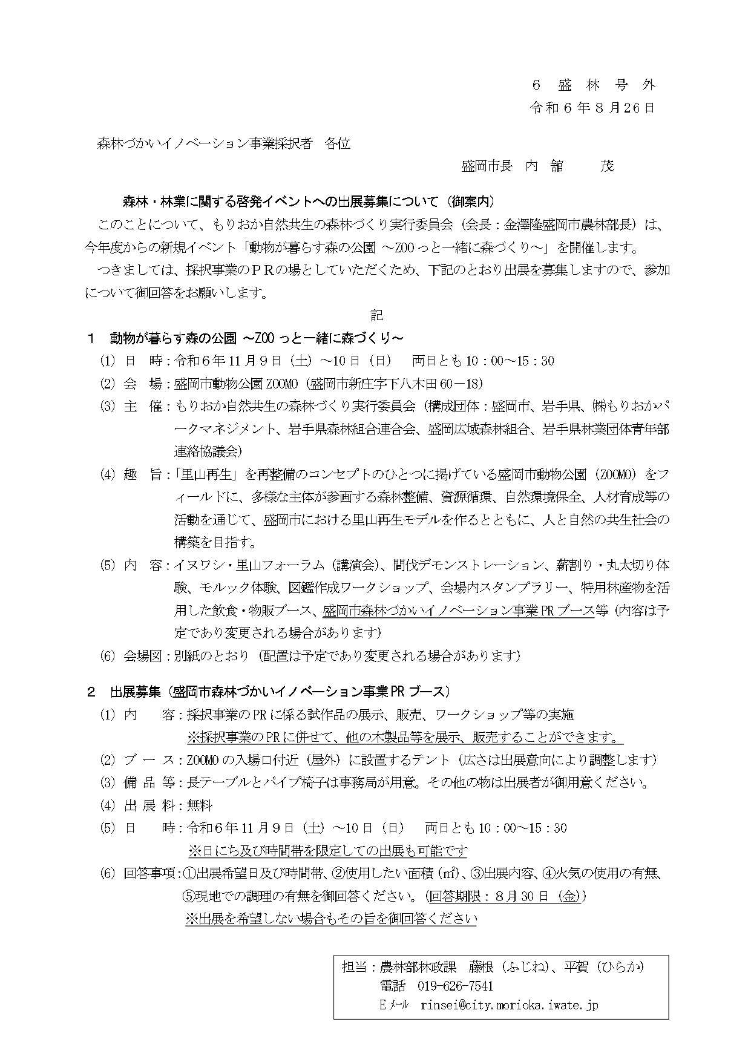
2. 出展内容
→
・（両 者）共同ワークショップ→木工ワークショップ
・（松森様）木工品の展示販売
・（新田様）木製玩具のプレイスペース（おもちゃのひろば）

3. 使用したい面積（㎡）
・（両 者）木工ワークショップ → 4〜5㎡くらい？
・（松森様）木工品の展示販売 → 4〜5㎡
・（新田様）木製玩具のプレイスペース → 2～3㎡

4. 火気の使用の有無
→無し

5. 現地での調理の有無
→無し

